領収証
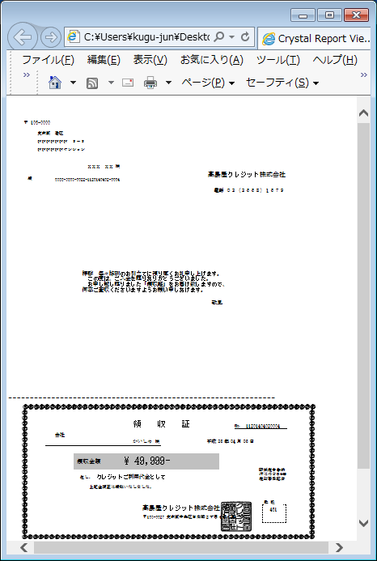
【帳票レイアウト】

領収証発行台帳
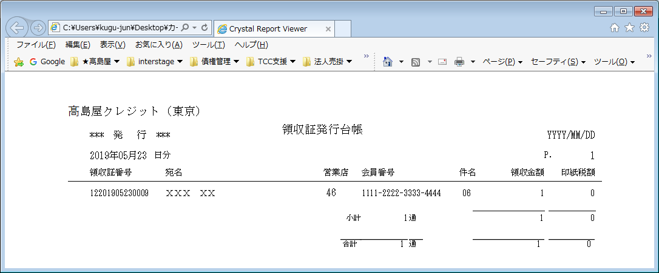
【帳票レイアウト】

領収証発行管理台帳
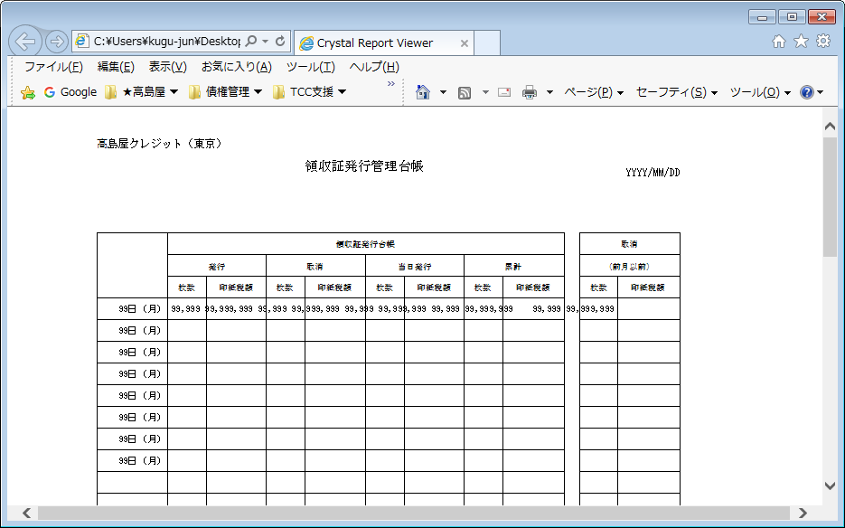
【帳票レイアウト】

印紙税集計表
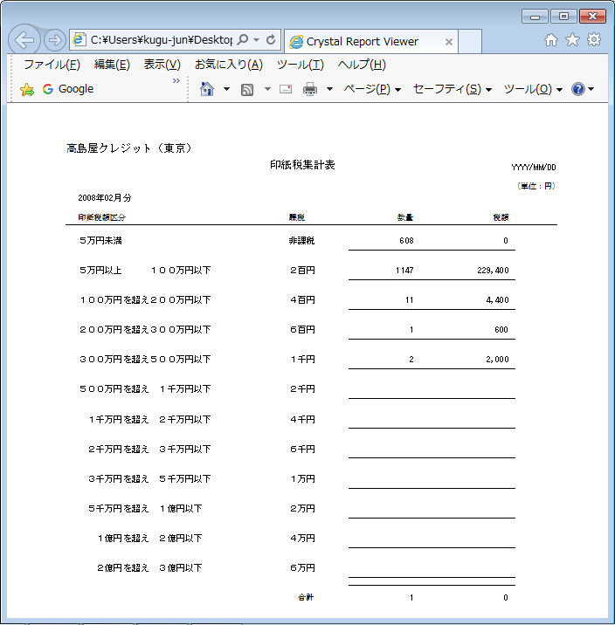
【帳票レイアウト】

管理店別印紙種別表
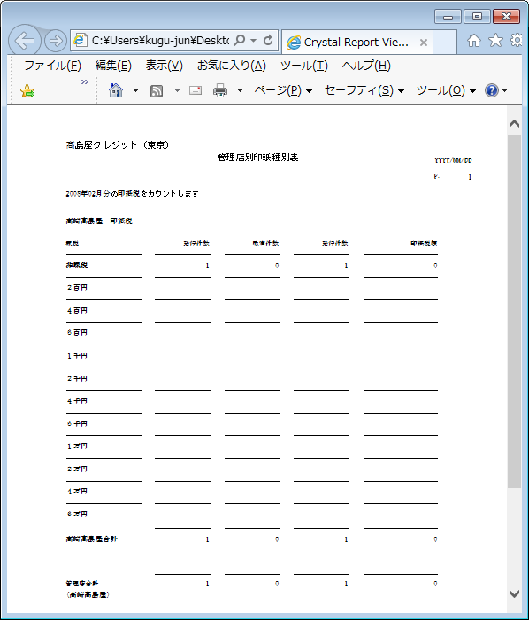
【帳票レイアウト】

